Wykres 1
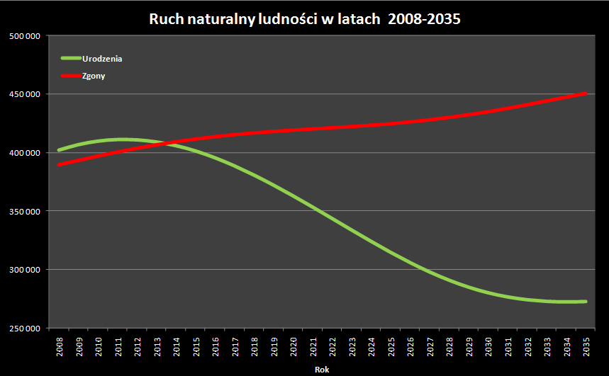
Ruch naturalny ludności w latach 2008-2035
Rok | Urodzenia | Zgony
2008 | 402,242 | 389,448
2009 | 406,905 | 393,228
2010 | 409,902 | 396,900
2011 | 411,241 | 400,397
2012 | 410,973 | 403,624
2013 | 409,179 | 406,571
2014 | 406,029 | 409,186
2015 | 401,505 | 411,511
2016 | 395,636 | 413,525
2017 | 388,681 | 415,265
2018 | 380,819 | 416,728
2019 | 372,194 | 417,980
2020 | 363,022 | 419,114
2021 | 353,474 | 420,177
2022 | 343,664 | 421,170
2023 | 333,790 | 422,205
2024 | 324,055 | 423,322
2025 | 314,673 | 424,589
2026 | 305,861 | 426,181
2027 | 297,837 | 427,991
2028 | 290,774 | 430,065
2029 | 284,810 | 432,349
2030 | 280,031 | 434,834
2031 | 276,464 | 437,785
2032 | 274,045 | 440,922
2033 | 272,675 | 444,177
2034 | 272,223 | 447,399
2035 | 272,506 | 450,596

Odtwórz idealnie (w 100%) podany wykres!
Wszystkie elementy:
kolory | początek wykresu
kierunek tekstu | położenie legendy
podpisy osi | proporcje
mają być takie same.

Po wszystkim zduplikuj ten wykres (kliknij na niego oraz wciśnij Ctr+D). Na jednej z kopii dodaj "Linię trendu" dla zgonów (wybierz liniowy przebieg).
Wyświetl równanie trendu na wykresie. Z równania oszacuj wartość zgonów w 2050 roku.

Wykres 2
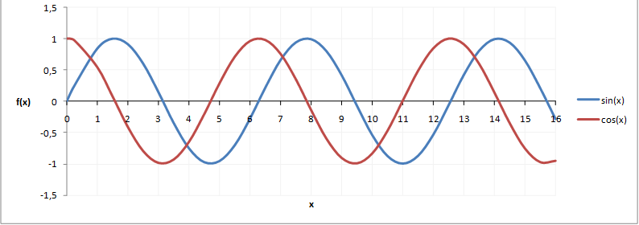
x | sin(x) | cos(x)
0
0.1
0.2
0.3

 |  |  |  |  | Wskazówki
 |  |  |  |  | 1. uzupełnij zakres x aż do 16, przy skoku o 0,1
 |  |  | Odtwórz idealnie (w 100%) podany wykres! |  | 2. podaj w kolumnie wartość sinusa od komórek po lewej
 |  |  | Wszystkie elementy: |  | 3. podaj w kolumnie wartość cosinusa od komórek po lewej
 |  |  | zakres osi x (0-16) | siatka linii pomocniczych | 4. wybierz wykres punktowy
 |  |  | kolory | położenie legendy
 |  |  | podpisy osi | proporcje
 |  |  | mają być takie same.

Wykres 3
Wartość sprzedaży salonu
Miesiąc | Książki | Muzyka | Filmy | Multimedia
styczeń | 123,000 zł | 99,000 zł | 56,000 zł | 61,000 zł
luty | 150,000 zł | 115,000 zł | 62,000 zł | 52,000 zł
marzec | 111,000 zł | 89,000 zł | 58,000 zł | 53,000 zł
kwiecień | 99,000 zł | 85,000 zł | 55,000 zł | 58,000 zł
maj | 101,000 zł | 84,000 zł | 51,000 zł | 51,000 zł
czerwiec | 98,000 zł | 76,000 zł | 46,000 zł | 54,000 zł
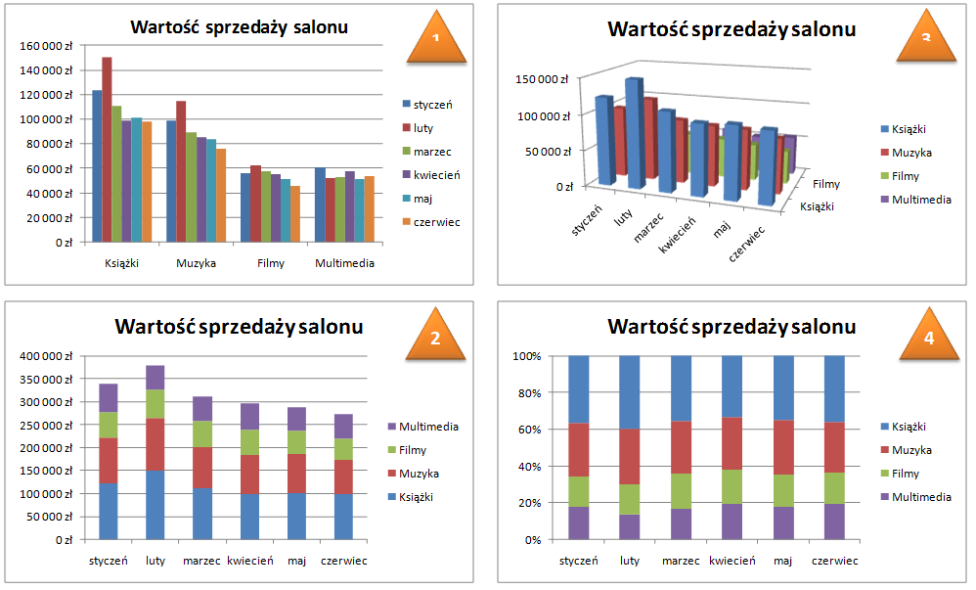

Zad. 1 Odtwórz idealnie wykres oznaczony jako 1
Wskazówka: wybierz wykres kolumnowy

Wszystkie elementy:
orientacja wykresu | siatka linii pomocniczych
podpisy osi | położenie legendy
mają być takie same.

Zad. 2 Zduplikuj wykres (Ctr+D). Kliknij na kopię i wybierz "Projektowanie". Znajdź lepszy styl wykresu Ps. Zawsze opytmalizuj obszar wykresu do rozmiaru okna z wykresem!

Zad. 3 Zmień typ wykresu na kolumnowy 3D lub walcowy 3D. Pod prawym przyciskiem można zmienić perspektywę wykresu ("Obrót 3W"). Zmień też kolmny z wierszami by odwrócić zależności ("Zaznacz Dane").

Zad. 4 Kliknij prawym przyciskiem myszy na jakiś element (np. na kolumnę, walec lub tło wykresu) i wejdź w formatowanie danego obiektu. Jako "Wypełnienie" wybierz teksturę (marmur/drewno) lub wskaż jakiś swój graficzny plik.

Zobacz na dole arkusza jak mogą się przezentować wykresy przy odrobinie wysiłku!

